имущество
 | Имущество для реализации
п/п | Наименование предмета, характеристики (кв.м., год выпуска) | Адрес | Площадь, кв.м. | Цена реализации (руб.) | Фото | Цена за кв.м., руб.
1 | Помещение, назначение: нежилое, общая площадь 222,5 кв.м., этаж 1, антресоль, номера на поэтажном плане 1 этаж (4,5,6,15,16,17,19,30), антресольный этаж (3) | г. Сыктывкар, ул. Гаражная, д. 27 | 222.50 | 2,300,000 | 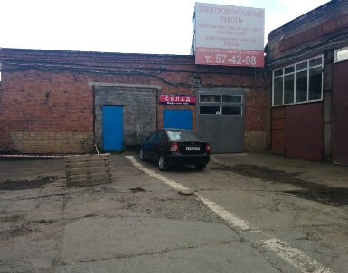 | 10,337
2 | Помещение магазина №8, нежилое, 207,8 кв.м, подвал | г. Сыктывкар, Первомайская, 47 | 207.8 | 2,500,000 | 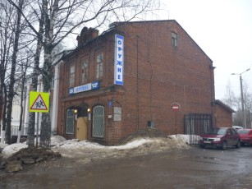 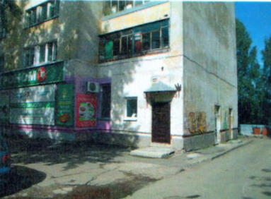 | 12,031
3 | Индивидуальный жилой дом, 2-этажный, площадь 240,3 кв.м, земельный участок 2043 кв.м | Республика Коми, Сыктывдинский район, с. Выльгорт, ул.Береговая, д.22, | 240.3 | 22,100,000.00 | 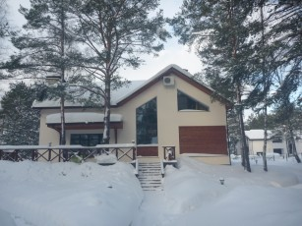 | 91,968
4 | нежилое здание, 3-х этажное с земельным участком (площадь 1523 м2) | г.Сыктывкар, ул. Ручейная, д. 52/4 | 632.5 | 9,000,000.00 | 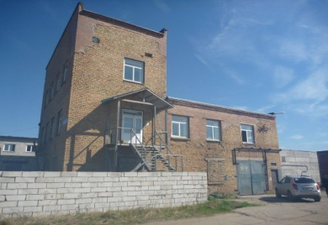 | 14,229
5 | Торгово-офисные помещения, назначение: нежилое, общей площадью 467,1 кв.м., этаж антессольный, №№ на поэтажном плане 1, 4, 8-19, 19а, 20, 20а, 21-25, 25а, 26, 27 | г. Сыктывкар, ул. Огородная, д. 6 | 467.10 | 8,550,000 | 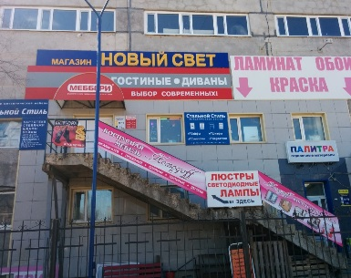 | 18,304

